상품제안서
칼라 마우스패드 고속무선충전기15w | 상품코드: F17013

 |  |  |  |  |  |  | 02-412-0044 | www.easy1.co.kr
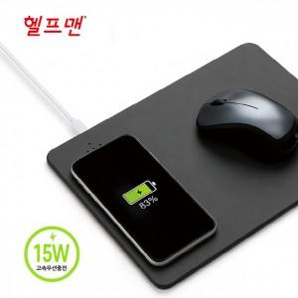

【상세/제작정보】 | ※ 불박인쇄시 기본 조각 크기 3×4cm, 기본 조각크기 보다 클 경우 추가 비용 발생<p>&nbsp;</p>

【인쇄/포장옵션】 | 실크, 불박, 풀칼라, 개별인쇄 / 포장지포장

【공급단가】 | 수량 | 100~ | 300~ | 500~ | 1,000~ | 2,000~
*VAT별도 | 단가 | 7,920원 | 7,780원 | 7,590원 | 7,450원 | 7,260원

【상품 URL】 | https://dev.easy1.co.kr:443/src/goods_detail.php?gdno=17013

